Worksheet
 |  |  |  |  | 8 (812) 565 05 34 |  |  | sales@miniworks.ru
 |  |  |  |  | Москва |  |  | отдел продаж
 |  |  | Адрес |  |  |  |  | Режим работы
 |  |  | Москва, Лобненская улица, 21 с1 А |  |  |  |  | Пн – Пт: с 8:00 до 18:00
ILR50,8x38,1
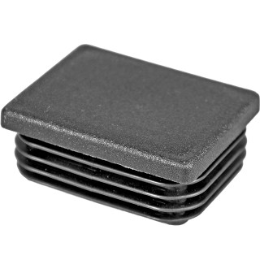 |  | 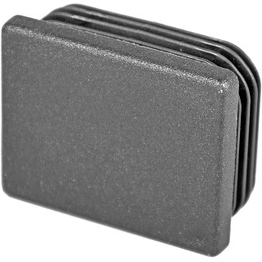 |  | 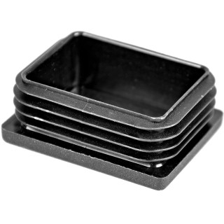
Артикул |  | Цвет |  | от 10000 | от 5000 | от 1000 | от 500 | от 100 | розница | Наличие на 02.08.2026
ILR50,8x38,1 |  | черный |  | 28.10р. | 30.30р. | 32.50р. | 39.10р. | 44.50р. | 60.00р. | —
ILR50,8x38,1-BIANCO |  | белый |  | 33.72р. | 36.36р. | 39.00р. | 46.92р. | 53.40р. | 72.00р. | —
ILR50,8x38,1-GRIGIO |  | серый |  | 33.72р. | 36.36р. | 39.00р. | 46.92р. | 53.40р. | 72.00р. | —
 | Все цены указаны в рублях и включают в себя НДС. Все цены указаны при условии 100% предоплаты и действительны в течение 5 дней. Все цены указаны при условии самовывоза продукции со склада в г. Москва (для иногородних клиентов доставка до склада ТК в г. Москва бесплатна). Все цены указаны за стандартный цвет для каждого вида изделия (изменение цвета на любой из предлагаемой палитры +20% к стоимости, изменение цвета на любой по системе RAL +50% к стоимости). О возможных сроках поставки заказного товара, необходимо уточнять заранее

